入力見本
№1の管理指導員名をお願いしますそれぞれの№の所へ記入がなければここの名前が複写されます
 |  |  |  |  |  |  |  |  |  |  |  |  |  |  |  |  |  |  |  |  |  | スポーツ振興課 |  | 運営委員会事務長
 | 岡崎市学校体育施設スポーツ開放事業 |  |  |  |  |  |  |  |  |  |  |  |  |  |  |  |  |  |  |  |  |  |  | 岡崎

学校名
 |  | 管理報告書
押印の代わりに事務長のお名前をお願いします
令和に変換して記入してください
十王小 |  |  |  |  |  |  |  | 学 | 校 |  | 管理指導員 |  |  |  | 氏名 | 岡崎 太郎 |  |  |  |  |  |  | No
利 用 日 |  |  | 利用時間 |  |  |  |  |  |  |  | 利用時間数 |  |  |  | 利用者 登録№ | 利用者数 |  | 利用施設番号 又は利用施設名 |  | 利用種目番号 又は利用種目名 |  | 夜間照明 利用番号 | 利 用 後 点 検
 | 日 | 曜日
利用場所番号
令和 | 1 | 42826 | 18 | 時 | 30 | 分～ | 21 | 時 | 00 | 分 | 2 | 時間 | 30 | 分 | 6 | 20 | 名 | 2 |  | 1 |  |  |  | ☑ごみ拾い ☑器具片付け ☑モップ又はレーキがけ | ☑ごみ拾い ☑器具片付け ☑モップ又はレーキがけ ☑施錠
利用登録番号
施錠をしている場合はチェック
 | 3 | 42828 | 19 | 時 | 15 | 分～ | 21 | 時 | 00 | 分 | 1 | 時間 | 45 | 分 | 1 | 15 | 名 | 2 |  | 8 |  |  |  | ☑ごみ拾い ☑器具片付け ☑モップ又はレーキがけ | ☑ごみ拾い ☑器具片付け ☑モップ又はレーキがけ ☑施錠
実施日（曜日は自動）
1 | 4 | 42829 | 19 | 時 | 00 | 分～ | 20 | 時 | 45 | 分 | 1 | 時間 | 45 | 分 | 2 | 10 | 名 | 3 |  | 6 |  |  |  | ☑ごみ拾い ☑器具片付け ☑モップ又はレーキがけ | ☑ごみ拾い ☑器具片付け ☑モップ又はレーキがけ ☑施錠
年 | 6 | 42831 | 19 | 時 | 00 | 分～ | 21 | 時 | 00 | 分 | 2 | 時間 | 00 | 分 | 4 | 10 | 名 | 2 |  | 2 |  |  |  | ☑ごみ拾い ☑器具片付け ☑モップ又はレーキがけ | ☑ごみ拾い ☑器具片付け ☑モップ又はレーキがけ ☑施錠
利用種目番号
5 | 8 | 42833 | 18 | 時 | 30 | 分～ | 21 | 時 | 00 | 分 | 2 | 時間 | 30 | 分 | 6 | 21 | 名 | 2 |  | 1 |  |  |  | ☑ごみ拾い ☑器具片付け ☑モップ又はレーキがけ | ☑ごみ拾い ☑器具片付け ☑モップ又はレーキがけ ☑施錠
実施年月
月 | 10 | 42835 | 19 | 時 | 15 | 分～ | 21 | 時 | 00 | 分 | 1 | 時間 | 45 | 分 | 1 | 14 | 名 | 2 |  | 8 |  |  |  | ☑ごみ拾い ☑器具片付け ☑モップ又はレーキがけ | ☑ごみ拾い ☑器具片付け ☑モップ又はレーキがけ ☑施錠
実施利用時間（時間数は自動）
No | 11 | 42836 | 19 | 時 | 00 | 分～ | 20 | 時 | 45 | 分 | 1 | 時間 | 45 | 分 | 2 | 8 | 名 | 3 |  | 6 |  |  |  | ☑ごみ拾い ☑器具片付け ☑モップ又はレーキがけ | ☑ごみ拾い ☑器具片付け ☑モップ又はレーキがけ ☑施錠
1 | 13 | 42838 | 19 | 時 | 00 | 分～ | 21 | 時 | 00 | 分 | 2 | 時間 | 00 | 分 | 4 | 12 | 名 | 2 |  | 2 |  |  |  | ☑ごみ拾い ☑器具片付け ☑モップ又はレーキがけ | ☑ごみ拾い ☑器具片付け ☑モップ又はレーキがけ ☑施錠
実利用人数
 | 15 | 42840 | 18 | 時 | 30 | 分～ | 21 | 時 | 00 | 分 | 2 | 時間 | 30 | 分 | 6 | 20 | 名 | 2 |  | 1 |  |  |  | ☑ごみ拾い ☑器具片付け ☑モップ又はレーキがけ | ☑ごみ拾い ☑器具片付け ☑モップ又はレーキがけ ☑施錠
 | 17 | 42842 | 19 | 時 | 00 | 分～ | 21 | 時 | 00 | 分 | 2 | 時間 | 00 | 分 | 1 | 13 | 名 | 2 |  | 8 |  |  |  | ☑ごみ拾い ☑器具片付け ☑モップ又はレーキがけ | ☑ごみ拾い ☑器具片付け ☑モップ又はレーキがけ ☑施錠
 | 18 | 42843 | 19 | 時 | 00 | 分～ | 20 | 時 | 45 | 分 | 1 | 時間 | 45 | 分 | 2 | 7 | 名 | 3 |  | 6 |  |  |  | ☑ごみ拾い ☑器具片付け ☑モップ又はレーキがけ | ☑ごみ拾い ☑器具片付け ☑モップ又はレーキがけ ☑施錠
No | 20 | 42845 | 19 | 時 | 00 | 分～ | 20 | 時 | 45 | 分 | 1 | 時間 | 45 | 分 | 4 | 11 | 名 | 2 |  | 2 |  |  |  | ☑ごみ拾い ☑器具片付け ☑モップ又はレーキがけ | ☑ごみ拾い ☑器具片付け ☑モップ又はレーキがけ ☑施錠
2 | 22 | 42847 | 18 | 時 | 30 | 分～ | 20 | 時 | 30 | 分 | 2 | 時間 | 00 | 分 | 6 | 18 | 名 | 2 |  | 1 |  |  |  | ☑ごみ拾い ☑器具片付け ☑モップ又はレーキがけ | ☑ごみ拾い ☑器具片付け ☑モップ又はレーキがけ ☑施錠
管理指導員 | 24 | 42849 | 19 | 時 | 00 | 分～ | 21 | 時 | 00 | 分 | 2 | 時間 | 00 | 分 | 1 | 14 | 名 | 2 |  | 8 |  |  |  | ☑ごみ拾い ☑器具片付け ☑モップ又はレーキがけ | ☑ごみ拾い ☑器具片付け ☑モップ又はレーキがけ ☑施錠
管理指導員が№1と同じであれば入力不要
 | 25 | 42850 | 19 | 時 | 00 | 分～ | 20 | 時 | 45 | 分 | 1 | 時間 | 45 | 分 | 2 | 10 | 名 | 3 |  | 6 |  |  |  | ☑ごみ拾い ☑器具片付け ☑モップ又はレーキがけ | ☑ごみ拾い ☑器具片付け ☑モップ又はレーキがけ ☑施錠
 | 27 | 42852 | 19 | 時 | 00 | 分～ | 21 | 時 | 00 | 分 | 2 | 時間 | 00 | 分 | 4 | 10 | 名 | 2 |  | 2 |  |  |  | ☑ごみ拾い ☑器具片付け ☑モップ又はレーキがけ | ☑ごみ拾い ☑器具片付け ☑モップ又はレーキがけ ☑施錠
 | 29 | 42854 | 18 | 時 | 30 | 分～ | 21 | 時 | 00 | 分 | 2 | 時間 | 30 | 分 | 6 | 22 | 名 | 2 |  | 1 |  |  |  | ☑ごみ拾い ☑器具片付け ☑モップ又はレーキがけ | ☑ごみ拾い ☑器具片付け ☑モップ又はレーキがけ ☑施錠
管理指導員ごとに№（シート）を分けてください
 |  |  |  | 時 |  | 分～ |  | 時 |  | 分 |  | 時間 |  | 分 |  |  | 名 |  |  |  |  |  |  | □ごみ拾い □器具片付け □モップ又はレーキがけ | □ごみ拾い □器具片付け □モップ又はレーキがけ □施錠
 |  |  |  | 時 |  | 分～ |  | 時 |  | 分 |  | 時間 |  | 分 |  |  | 名 |  |  |  |  |  |  | □ごみ拾い □器具片付け □モップ又はレーキがけ | □ごみ拾い □器具片付け □モップ又はレーキがけ □施錠
 |  |  |  | 時 |  | 分～ |  | 時 |  | 分 |  | 時間 |  | 分 |  |  | 名 |  |  |  |  |  |  | □ごみ拾い □器具片付け □モップ又はレーキがけ | □ごみ拾い □器具片付け □モップ又はレーキがけ □施錠
 | 2 | 42827 | 14 | 時 | 15 | 分～ | 17 | 時 | 00 | 分 | 2 | 時間 | 45 | 分 | 9 | 10 | 名 | 5 |  | 30 |  |  |  | ☑ごみ拾い ☑器具片付け ☑モップ又はレーキがけ | ☑ごみ拾い ☑器具片付け ☑モップ又はレーキがけ ☑施錠
利用施設や利用種目を「その他」にすると右側のセルの網掛けが取れます
それぞれ直接入力をお願いします
No | 9 | 42834 | 14 | 時 | 15 | 分～ | 17 | 時 | 00 | 分 | 2 | 時間 | 45 | 分 | 9 | 8 | 名 | 5 |  | 30 |  |  |  | ☑ごみ拾い ☑器具片付け ☑モップ又はレーキがけ | ☑ごみ拾い ☑器具片付け ☑モップ又はレーキがけ ☑施錠
3 | 16 | 42841 | 14 | 時 | 15 | 分～ | 17 | 時 | 00 | 分 | 2 | 時間 | 45 | 分 | 9 | 7 | 名 | 5 |  | 30 |  |  |  | ☑ごみ拾い ☑器具片付け ☑モップ又はレーキがけ | ☑ごみ拾い ☑器具片付け ☑モップ又はレーキがけ ☑施錠
管理指導員 | 23 | 42848 | 14 | 時 | 15 | 分～ | 17 | 時 | 15 | 分 | 3 | 時間 | 00 | 分 | 9 | 9 | 名 | 5 |  | 30 |  |  |  | ☑ごみ拾い ☑器具片付け ☑モップ又はレーキがけ | ☑ごみ拾い ☑器具片付け ☑モップ又はレーキがけ ☑施錠
 | 30 | 42855 | 14 | 時 | 30 | 分～ | 17 | 時 | 15 | 分 | 2 | 時間 | 45 | 分 | 9 | 8 | 名 | 5 |  | 31 | フットサル |  |  | ☑ごみ拾い ☑器具片付け ☑モップ又はレーキがけ | ☑ごみ拾い ☑器具片付け ☑モップ又はレーキがけ ☑施錠
 | 30 | 日 | 14 | 時 | 30 | 分～ | 17 | 時 | 15 | 分 | 2 | 時間 | 45 | 分 | 10 | 10 | 名 | 6 | 弓道場 |  |  |  |  | ☑ごみ拾い ☑器具片付け ☑モップ又はレーキがけ | ☑ごみ拾い ☑器具片付け ☑モップ又はレーキがけ ☑施錠
十王 一郎 |  |  |  | 時 |  | 分～ |  | 時 |  | 分 |  | 時間 |  | 分 |  |  | 名 |  |  |  |  |  |  | □ごみ拾い □器具片付け □モップ又はレーキがけ | □ごみ拾い □器具片付け □モップ又はレーキがけ □施錠
夜間照明を利用した場合は利用番号を記入
 |  |  |  | 時 |  | 分～ |  | 時 |  | 分 |  | 時間 |  | 分 |  |  | 名 |  |  |  |  |  |  | □ごみ拾い □器具片付け □モップ又はレーキがけ | □ごみ拾い □器具片付け □モップ又はレーキがけ □施錠
 |  |  |  | 時 |  | 分～ |  | 時 |  | 分 |  | 時間 |  | 分 |  |  | 名 |  |  |  |  |  |  | □ごみ拾い □器具片付け □モップ又はレーキがけ | □ごみ拾い □器具片付け □モップ又はレーキがけ □施錠
 |  |  |  | 時 |  | 分～ |  | 時 |  | 分 |  | 時間 |  | 分 |  |  | 名 |  |  |  |  |  |  | □ごみ拾い □器具片付け □モップ又はレーキがけ | □ごみ拾い □器具片付け □モップ又はレーキがけ □施錠
 | 1 | 42826 | 17 | 時 | 30 | 分～ | 20 | 時 | 30 | 分 | 3 | 時間 | 00 | 分 | 5 | 20 | 名 | 1 |  | 23 |  | 1 | 1 | ☑ごみ拾い ☑器具片付け ☑モップ又はレーキがけ | ☑ごみ拾い ☑器具片付け ☑モップ又はレーキがけ ☑施錠
No | 2 | 42827 | 8 | 時 | 30 | 分～ | 11 | 時 | 30 | 分 | 3 | 時間 | 00 | 分 | 3 | 15 | 名 | 1 |  | 14 |  |  |  | ☑ごみ拾い ☑器具片付け ☑モップ又はレーキがけ | ☑ごみ拾い ☑器具片付け ☑モップ又はレーキがけ ☑施錠
4 | 8 | 42833 | 13 | 時 | 45 | 分～ | 16 | 時 | 30 | 分 | 2 | 時間 | 45 | 分 | 5 | 20 | 名 | 1 |  | 23 |  |  |  | ☑ごみ拾い ☑器具片付け ☑モップ又はレーキがけ | ☑ごみ拾い ☑器具片付け ☑モップ又はレーキがけ ☑施錠
管理指導員 | 9 | 42834 | 8 | 時 | 30 | 分～ | 11 | 時 | 30 | 分 | 3 | 時間 | 00 | 分 | 3 | 16 | 名 | 1 |  | 14 |  |  |  | ☑ごみ拾い ☑器具片付け ☑モップ又はレーキがけ | ☑ごみ拾い ☑器具片付け ☑モップ又はレーキがけ ☑施錠
 | 15 | 42840 | 13 | 時 | 45 | 分～ | 16 | 時 | 30 | 分 | 2 | 時間 | 45 | 分 | 5 | 20 | 名 | 1 |  | 23 |  |  |  | ☑ごみ拾い ☑器具片付け ☑モップ又はレーキがけ | ☑ごみ拾い ☑器具片付け ☑モップ又はレーキがけ ☑施錠
 | 16 | 42841 | 8 | 時 | 30 | 分～ | 11 | 時 | 30 | 分 | 3 | 時間 | 00 | 分 | 3 | 16 | 名 | 1 |  | 14 |  |  |  | ☑ごみ拾い ☑器具片付け ☑モップ又はレーキがけ | ☑ごみ拾い ☑器具片付け ☑モップ又はレーキがけ ☑施錠
朝日 花子 | 22 | 42847 | 13 | 時 | 45 | 分～ | 16 | 時 | 30 | 分 | 2 | 時間 | 45 | 分 | 5 | 19 | 名 | 1 |  | 23 |  |  |  | ☑ごみ拾い ☑器具片付け ☑モップ又はレーキがけ | ☑ごみ拾い ☑器具片付け ☑モップ又はレーキがけ ☑施錠
 | 23 | 42848 | 8 | 時 | 30 | 分～ | 11 | 時 | 30 | 分 | 3 | 時間 | 00 | 分 | 3 | 15 | 名 | 1 |  | 14 |  |  |  | ☑ごみ拾い ☑器具片付け ☑モップ又はレーキがけ | ☑ごみ拾い ☑器具片付け ☑モップ又はレーキがけ ☑施錠
 | 29 | 42854 | 13 | 時 | 45 | 分～ | 16 | 時 | 30 | 分 | 2 | 時間 | 45 | 分 | 5 | 20 | 名 | 1 |  | 23 |  |  |  | ☑ごみ拾い ☑器具片付け ☑モップ又はレーキがけ | ☑ごみ拾い ☑器具片付け ☑モップ又はレーキがけ ☑施錠
 | 30 | 42855 | 8 | 時 | 30 | 分～ | 11 | 時 | 30 | 分 | 3 | 時間 | 00 | 分 | 3 | 16 | 名 | 1 |  | 14 |  |  |  | ☑ごみ拾い ☑器具片付け ☑モップ又はレーキがけ | ☑ごみ拾い ☑器具片付け ☑モップ又はレーキがけ ☑施錠
 |  |  |  | 時 |  | 分～ |  | 時 |  | 分 |  | 時間 |  | 分 |  |  | 名 |  |  |  |  |  |  | □ごみ拾い □器具片付け □モップ又はレーキがけ | □ごみ拾い □器具片付け □モップ又はレーキがけ □施錠
No |  |  |  | 時 |  | 分～ |  | 時 |  | 分 |  | 時間 |  | 分 |  |  | 名 |  |  |  |  |  |  | □ごみ拾い □器具片付け □モップ又はレーキがけ | □ごみ拾い □器具片付け □モップ又はレーキがけ □施錠
5 |  |  |  | 時 |  | 分～ |  | 時 |  | 分 |  | 時間 |  | 分 |  |  | 名 |  |  |  |  |  |  | □ごみ拾い □器具片付け □モップ又はレーキがけ | □ごみ拾い □器具片付け □モップ又はレーキがけ □施錠
管理指導員 |  |  |  | 時 |  | 分～ |  | 時 |  | 分 |  | 時間 |  | 分 |  |  | 名 |  |  |  |  |  |  | □ごみ拾い □器具片付け □モップ又はレーキがけ | □ごみ拾い □器具片付け □モップ又はレーキがけ □施錠
 |  |  |  | 時 |  | 分～ |  | 時 |  | 分 |  | 時間 |  | 分 |  |  | 名 |  |  |  |  |  |  | □ごみ拾い □器具片付け □モップ又はレーキがけ | □ごみ拾い □器具片付け □モップ又はレーキがけ □施錠
 |  |  |  | 時 |  | 分～ |  | 時 |  | 分 |  | 時間 |  | 分 |  |  | 名 |  |  |  |  |  |  | □ごみ拾い □器具片付け □モップ又はレーキがけ | □ごみ拾い □器具片付け □モップ又はレーキがけ □施錠
 |  |  |  | 時 |  | 分～ |  | 時 |  | 分 |  | 時間 |  | 分 |  |  | 名 |  |  |  |  |  |  | □ごみ拾い □器具片付け □モップ又はレーキがけ | □ごみ拾い □器具片付け □モップ又はレーキがけ □施錠
 |  |  |  | 時 |  | 分～ |  | 時 |  | 分 |  | 時間 |  | 分 |  |  | 名 |  |  |  |  |  |  | □ごみ拾い □器具片付け □モップ又はレーキがけ | □ごみ拾い □器具片付け □モップ又はレーキがけ □施錠
 |  |  |  | 時 |  | 分～ |  | 時 |  | 分 |  | 時間 |  | 分 |  |  | 名 |  |  |  |  |  |  | □ごみ拾い □器具片付け □モップ又はレーキがけ | □ごみ拾い □器具片付け □モップ又はレーキがけ □施錠
 |  |  |  | 時 |  | 分～ |  | 時 |  | 分 |  | 時間 |  | 分 |  |  | 名 |  |  |  |  |  |  | □ごみ拾い □器具片付け □モップ又はレーキがけ | □ごみ拾い □器具片付け □モップ又はレーキがけ □施錠
 |  |  |  | 時 |  | 分～ |  | 時 |  | 分 |  | 時間 |  | 分 |  |  | 名 |  |  |  |  |  |  | □ごみ拾い □器具片付け □モップ又はレーキがけ | □ごみ拾い □器具片付け □モップ又はレーキがけ □施錠
No |  |  |  | 時 |  | 分～ |  | 時 |  | 分 |  | 時間 |  | 分 |  |  | 名 |  |  |  |  |  |  | □ごみ拾い □器具片付け □モップ又はレーキがけ | □ごみ拾い □器具片付け □モップ又はレーキがけ □施錠
6 |  |  |  | 時 |  | 分～ |  | 時 |  | 分 |  | 時間 |  | 分 |  |  | 名 |  |  |  |  |  |  | □ごみ拾い □器具片付け □モップ又はレーキがけ | □ごみ拾い □器具片付け □モップ又はレーキがけ □施錠
管理指導員 |  |  |  | 時 |  | 分～ |  | 時 |  | 分 |  | 時間 |  | 分 |  |  | 名 |  |  |  |  |  |  | □ごみ拾い □器具片付け □モップ又はレーキがけ | □ごみ拾い □器具片付け □モップ又はレーキがけ □施錠
 |  |  |  | 時 |  | 分～ |  | 時 |  | 分 |  | 時間 |  | 分 |  |  | 名 |  |  |  |  |  |  | □ごみ拾い □器具片付け □モップ又はレーキがけ | □ごみ拾い □器具片付け □モップ又はレーキがけ □施錠
 |  |  |  | 時 |  | 分～ |  | 時 |  | 分 |  | 時間 |  | 分 |  |  | 名 |  |  |  |  |  |  | □ごみ拾い □器具片付け □モップ又はレーキがけ | □ごみ拾い □器具片付け □モップ又はレーキがけ □施錠
 |  |  |  | 時 |  | 分～ |  | 時 |  | 分 |  | 時間 |  | 分 |  |  | 名 |  |  |  |  |  |  | □ごみ拾い □器具片付け □モップ又はレーキがけ | □ごみ拾い □器具片付け □モップ又はレーキがけ □施錠
 |  |  |  | 時 |  | 分～ |  | 時 |  | 分 |  | 時間 |  | 分 |  |  | 名 |  |  |  |  |  |  | □ごみ拾い □器具片付け □モップ又はレーキがけ | □ごみ拾い □器具片付け □モップ又はレーキがけ □施錠
 |  |  |  | 時 |  | 分～ |  | 時 |  | 分 |  | 時間 |  | 分 |  |  | 名 |  |  |  |  |  |  | □ごみ拾い □器具片付け □モップ又はレーキがけ | □ごみ拾い □器具片付け □モップ又はレーキがけ □施錠
 |  |  |  | 時 |  | 分～ |  | 時 |  | 分 |  | 時間 |  | 分 |  |  | 名 |  |  |  |  |  |  | □ごみ拾い □器具片付け □モップ又はレーキがけ | □ごみ拾い □器具片付け □モップ又はレーキがけ □施錠
 |  |  |  | 時 |  | 分～ |  | 時 |  | 分 |  | 時間 |  | 分 |  |  | 名 |  |  |  |  |  |  | □ごみ拾い □器具片付け □モップ又はレーキがけ | □ごみ拾い □器具片付け □モップ又はレーキがけ □施錠
No |  |  |  | 時 |  | 分～ |  | 時 |  | 分 |  | 時間 |  | 分 |  |  | 名 |  |  |  |  |  |  | □ごみ拾い □器具片付け □モップ又はレーキがけ | □ごみ拾い □器具片付け □モップ又はレーキがけ □施錠
7 |  |  |  | 時 |  | 分～ |  | 時 |  | 分 |  | 時間 |  | 分 |  |  | 名 |  |  |  |  |  |  | □ごみ拾い □器具片付け □モップ又はレーキがけ | □ごみ拾い □器具片付け □モップ又はレーキがけ □施錠
管理指導員 |  |  |  | 時 |  | 分～ |  | 時 |  | 分 |  | 時間 |  | 分 |  |  | 名 |  |  |  |  |  |  | □ごみ拾い □器具片付け □モップ又はレーキがけ | □ごみ拾い □器具片付け □モップ又はレーキがけ □施錠
 |  |  |  | 時 |  | 分～ |  | 時 |  | 分 |  | 時間 |  | 分 |  |  | 名 |  |  |  |  |  |  | □ごみ拾い □器具片付け □モップ又はレーキがけ | □ごみ拾い □器具片付け □モップ又はレーキがけ □施錠
 |  |  |  | 時 |  | 分～ |  | 時 |  | 分 |  | 時間 |  | 分 |  |  | 名 |  |  |  |  |  |  | □ごみ拾い □器具片付け □モップ又はレーキがけ | □ごみ拾い □器具片付け □モップ又はレーキがけ □施錠
 |  |  |  | 時 |  | 分～ |  | 時 |  | 分 |  | 時間 |  | 分 |  |  | 名 |  |  |  |  |  |  | □ごみ拾い □器具片付け □モップ又はレーキがけ | □ごみ拾い □器具片付け □モップ又はレーキがけ □施錠
 |  |  |  | 時 |  | 分～ |  | 時 |  | 分 |  | 時間 |  | 分 |  |  | 名 |  |  |  |  |  |  | □ごみ拾い □器具片付け □モップ又はレーキがけ | □ごみ拾い □器具片付け □モップ又はレーキがけ □施錠
 |  |  |  | 時 |  | 分～ |  | 時 |  | 分 |  | 時間 |  | 分 |  |  | 名 |  |  |  |  |  |  | □ごみ拾い □器具片付け □モップ又はレーキがけ | □ごみ拾い □器具片付け □モップ又はレーキがけ □施錠
 |  |  |  | 時 |  | 分～ |  | 時 |  | 分 |  | 時間 |  | 分 |  |  | 名 |  |  |  |  |  |  | □ごみ拾い □器具片付け □モップ又はレーキがけ | □ごみ拾い □器具片付け □モップ又はレーキがけ □施錠

使用方法
 | 月々の管理報告
① | 入力見本を参考に月々のデータを入力してください。 |  |  | 【マクロが使えない場合】月々のデータ管理（控えの保管）
② | データ保存後、スポーツ振興課（ ↓ ）までお送りください。 |  | ① | データコピーシートを右クリックして「移動またはコピー」を選択する。
 |  | sports@city.okazaki.lg.jp
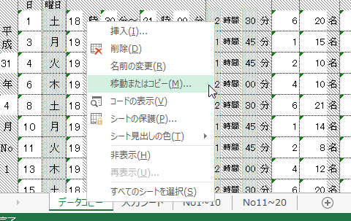
 | 月々のデータ管理（控えの保管）
① | 入力シートの「月締め登録」ボタンをクリックすると新たなシートが作成されます。
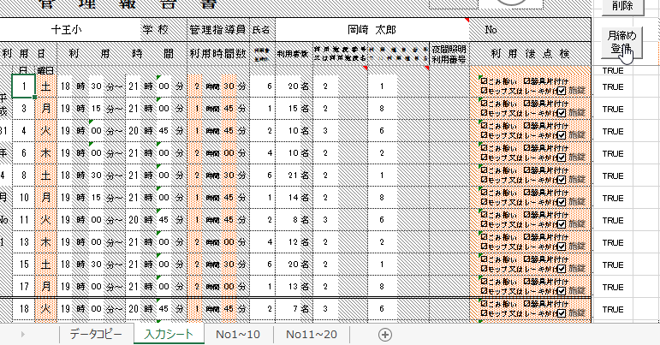

 |  |  | ② | 「コピーを作成する」にチェックを入れ、「ＯＫ」をクリックする。
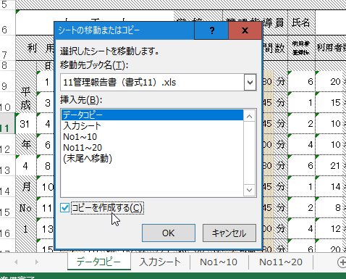

② | 作成されたシートのタブを右クリックして名前を変更してください。
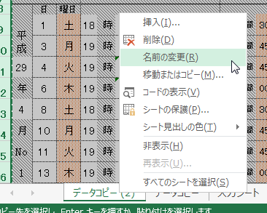

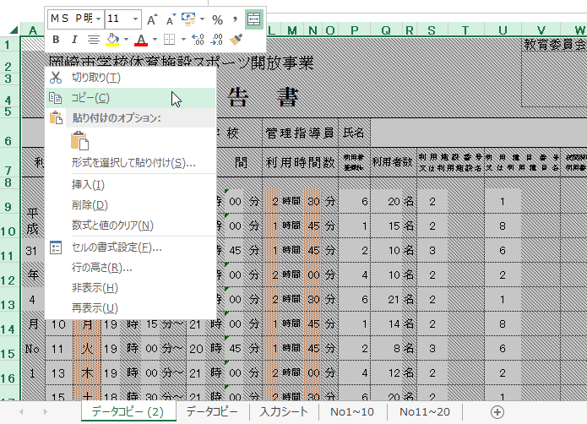
 |  |  | ③ | コピーされたシートを選択後、全体を選択しコピーします。
 | 参考（その他のボタン）
① | 入力シートの「削除」ボタンで入力情報が削除できます。
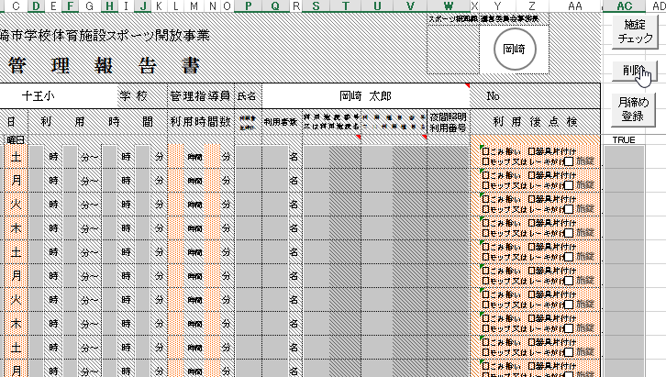

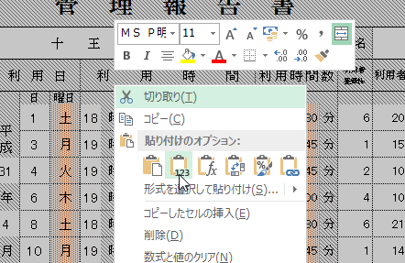
 |  |  | ④ | そのまま「値」のみ貼り付け、データを固定します。
② | 入力シートの「施錠チェック」ボタンで利用後点検の施錠に全てチェックが
 | 入ります。
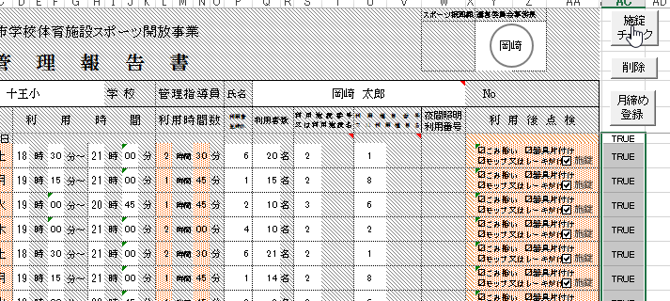

 |  |  | ⑤ | データを固定したシートの
 |  |  |  | 名前変更をお願いします。

印刷方法
 | 管理報告書の印刷

① | 「No1～10」または「No11～20」のシートに入力内容が反映されます
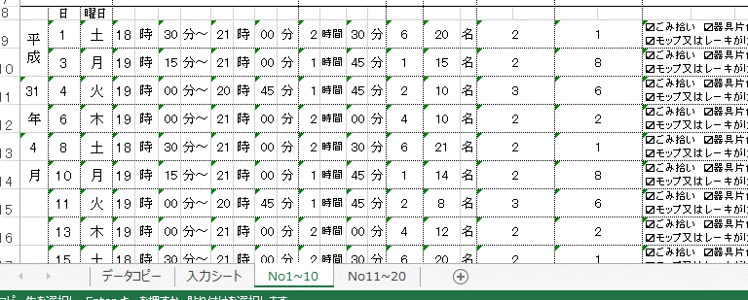

② | １ページ目下部で「市提出用」または「管理指導員控」が選択できます
 | 必要に応じ選択し印刷してください
